T1
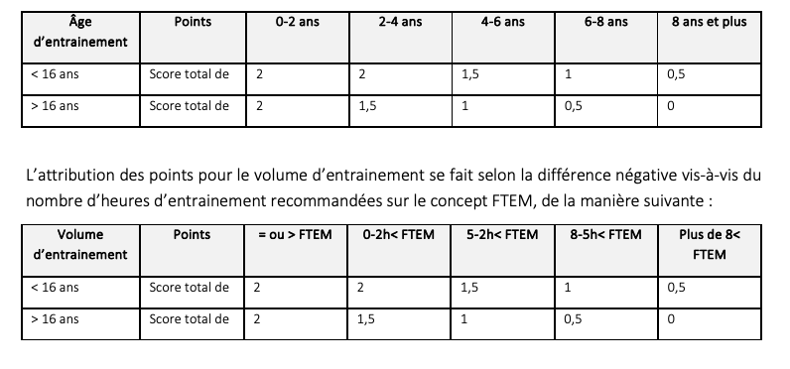
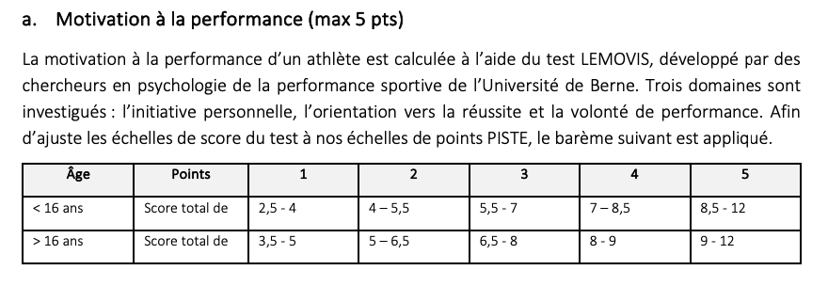
Liste Inscriptions PISTE 2024 T1 |  |  |  |  |  |  | Biographie |  |  | Umfeld | Trainingsleistung / Perf. À l'entrainement |  |  |  |  |  |  |  |  | Belastbarkeit / Résistance |  |  | LEMOVIS |  |  |  |  | Total Indicateurs BIO
Nom | Prénom | D.o.B | SEL 23/24 | Âge 24/25 | M/F | Club | Actif depuis | Vol. Entr. | Pts | Pts | 2 | 3 | 4 | 5 | 7 | 8 | 9 | 10 | Pts | 1 | 6 | Pts | IO | OR | VP | Total | Pts
COISNON | Manuela | 2014-07-16 | - | 10 | F | LA | 2022 | 8 | 4 | 2 | 1.5 | 1.5 | 2.0 | 2.0 | 2.0 | 1.5 | 2.0 | 2.0 | 14.5 | 1.5 | 2.0 | 3.5 | 2.00 | 0.00 | 2.33 | 4.33 | 2 | 26.00
LOSENEGGER | Thea | 2012-06-08 | - | 12 | F | SKBE | 2022 | 6 | 4 | 2 |  |  |  |  |  |  |  |  | 0.0 |  |  | 0.0 |  |  |  |  |  | 6.00
FAILLETAZ | Leyla | 2012-12-10 | - | 12 | F | SKBE | 2022 | 8 | 4 | 2 |  |  |  |  |  |  |  |  | 0.0 |  |  | 0.0 |  |  |  |  |  | 6.00
SCHATZMANN | Julia | 2012-02-12 | - | 12 | F | SKBE | 2023 | 8 | 4 | 2 |  |  |  |  |  |  |  |  | 0.0 |  |  | 0.0 |  |  |  |  |  | 6.00
MISCHLER | Anna | 2012-04-20 | - | 12 | F | SKBE | 2023 | 8 | 4 | 2 |  |  |  |  |  |  |  |  | 0.0 |  |  | 0.0 |  |  |  |  |  | 6.00
HOWE | Emma | 2013-09-08 | - | 11 | F | VZW | 2023 | 4 | 3.5 | 2 | 1.0 | 1.0 | 0.5 | 0.5 | 2.0 | 1.5 | 0.5 | 1.0 | 8.0 | 1.5 | 1.5 | 3.0 |  |  |  |  |  | 16.50
IUDINA | Stella | 2014-05-23 | - | 10 | F | VZW | 2023 | 6 | 4 | 2 | 1.0 | 1.0 | 0.5 | 0.5 | 2.0 | 1.5 | 0.5 | 1.0 | 8.0 | 1.5 | 1.5 | 3.0 |  |  |  |  |  | 17.00
PIGNAT | Matthieu | 2012-10-11 | - | 12 | M | VZW | 2020 | 4 | 3.5 | 2 | 1.0 | 1.0 | 0.5 | 0.5 | 2.0 | 1.5 | 0.5 | 1.0 | 8.0 | 1.5 | 1.5 | 3.0 |  |  |  |  |  | 16.50
STITZEL | Nicolas | 2012-01-02 | - | 12 | M | VZW | 2022 | 4 | 4 | 2 | 1.0 | 1.0 | 0.5 | 0.5 | 2.0 | 1.0 | 0.5 | 1.0 | 7.5 | 1.5 | 1.5 | 3.0 | 2.25 | 2.00 | 2.33 | 6.58 | 3 | 19.50
WINKELMANN | Yannick | 2014-02-02 | - | 10 | M | VZW | 2021 | 8 | 4 | 2 | 1.0 | 1.0 | 0.5 | 0.5 | 2.0 | 0.5 | 0.5 | 1.0 | 7.0 | 1.5 | 1.5 | 3.0 | 2.25 | 2.00 | 2.33 | 6.58 | 3 | 19.00

